Estado de resultados
Presupuesto de Ventas
 | DIC
unidades presupuesto de ventas | 20000.00
* precio de venta por unidad | 165.00
Total | 3300000.00

Presupuesto de Producción
Presupuesto de Ventas | 20000.00
Inv. Final Deseado | 4400.00
Necesidad en Unidades | 24400.00
Inv. Inicial Deseado | 5600.00
Presupuesto de Producción en Unidades | 18800.00

Presupuesto de Compra de Materiales Directos
Producción Requerida units | 18800.00
*Unidades de Material Directo | 12.00
Materiales requeridos para la producción Directos | 225600.00
(+) Inv. Final Deseado units MD | 30000.00
Necesidades Totales | 255600.00
Inv. Inicial Deseado units MD | 25000.00
Presupuesto de Compras en Unidades | 230600.00
*Costo por Unidad | 3.80
Presupuesto de Compra | 876280.00

Presupuesto de Consumo de Materiales Directos
Unidades a Producir | 18800.00
*Unidades necesarias de MD para producir | 12.00
Consumo de Material Directo | 225600.00
*Costo por Unidad | 3.80
Presupuesto de Consumo | 857280.00

Presupuesto de Mano de Obra Directa
Units a produx | 18800.00
* Horas Hombre necesarias para produx | 14.00
Total HH necesarias para produx | 263200.00
* Costo por HH | 4.00
Presupuesto de Mano de Obra Directa | 1052800.00
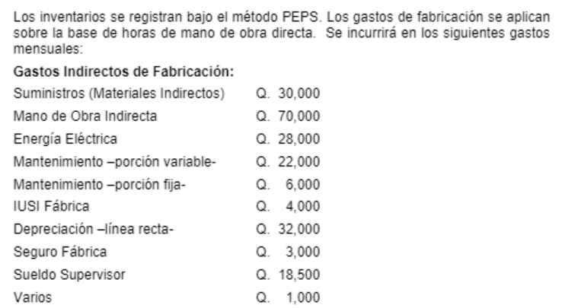

Presupuesto de Costos Indirectos de Fabricación global
Presupuesto de Costos y Gastos Ind. De Fab. | 214500.00

Presupuesto de Costo de Materiales Directos
Inventario Inicial de Materiales Directos (iid MD *costo por unit) | 93750.00 |  | 3.75
(+) Compras | 876280.00
Materiales Directos Disponibles | 970030.00
(-) Inventario Final Deseado | 114000.00
Presupuesto de Costo de Materiales Directos a Utilizar en la Producción | 856030.00

Presupuesto de Costo de Producción
Presupuesto de Costo de Materiales Directos | 856030.00
Presupuesto de MOD | 1052800.00
Presupuesto de Costos Indirectos de Fab. | 214500.00
Presupuesto de Costo de Producción | 2123330.00
Unidades a Producir | 18800.00
Costo de Producción por Unidad | 112.94

Presupuesto de Costo de Ventas
Inventario Inicial de Producto Terminado | 632240.00
presupuesto costo de produx | 2123330.00
Disponible para la Venta | 2755570.00
Inv. Final deseado de Producto Terminado | 496949.57
Presupuesto de Costo de Ventas | 2258620.43

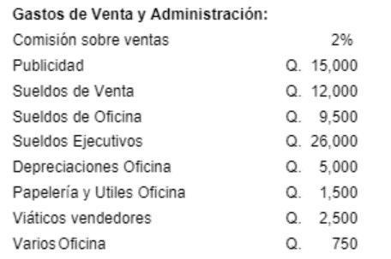
Presupuesto de Gasto de ventas
gv | 66000.00
viaticos | 2500.00
publicidad | 15000.00
SUELDOS Y viaticos | 12000.00
TOTAL | 95500.00

Presupuesto de Gastos de admin
gfa | 42750.00

TOTAL | 42750.00

Presupuesto de Estado de Resultados
Ventas | 3300000.00
costo de ventas | 2258620.43
UB | 1041379.57
Gastos de operacion
gastos de admin | 42750.00
gastos de venta | 95500.00
utilidad en operacio | 903129.57
isr | 225782.39 | 225782.39 | ISR POR PAGAR
UN | 677347.18 | 677347.18 | UT NET

Balance General
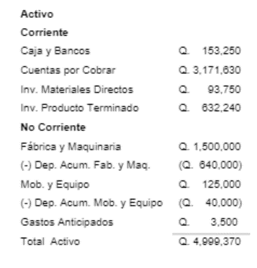
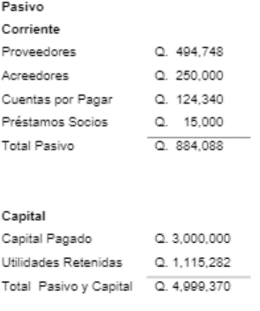
Empresa Problemas, S. A.Balance General de DICIEMBRE de 2019
Activo |  |  |  | Pasivo
Corriente |  |  |  | Corriente
Caja y bancos |  | 851,875 |  | Proveedores | 525768
Cuentas por cobrar |  | 3396855 |  | Acreedores | 250000
Inventario producto terminado |  | 496949.57 |  | CxP | 0
Inventario material directo |  | 114000.00 | 4,859,680 | Prestamos socios | 15000
 |  |  |  | ISR por pagar | 225782.39 | 1016550.394

No corriente
Fábrica y máquinaria | 1500000
dep acum | 672000 | 828000 |  |  | Total Pasivo | 1016550.394
Mobiliario y equipo | 125000
(-) Dep. Acum | 45000 | 80000
Gastos anticipados |  | 3500 |  |  | Capital
Compra de maquinaria |  | 38000 | 949500 | Capital pagado | 3000000
Total Activo |  |  | 5,809,180 | Utilidades retenidas | 1115282
 |  |  |  | Utilidades netas | 677347.18 | 4792629.181
 |  |  |  |  | Total Pasivo y Capital | 5809179.574

